Sheet1
工人姓名 NAMA |  |  |  | ROSALINDA |  |  |  |  |  |  |  | 編號 KODE : |  | JICB-692
報到日 DAFTAR |  |  |  | 2024-08-22 |  |  |  |  | 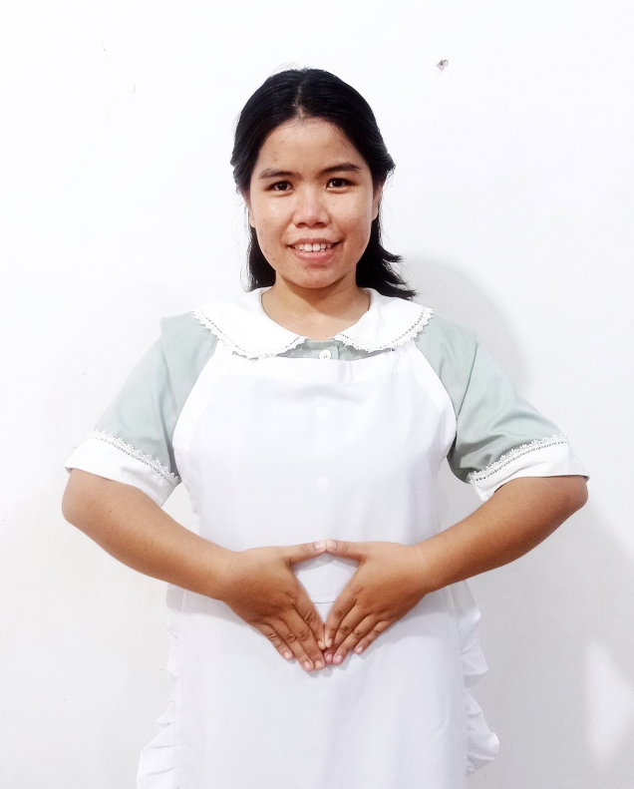
性別 KELAMIN |  |  |  | 女 PEREMPUAN
出生日TGL LAHIR |  |  |  | 2001-02-14
年齡 UMUR |  |  |  | 24
出生地TPT LAHIR |  |  |  | BREBES
身高TINGGI / 體重BERAT |  |  |  | 154 |  | 公分/ | 62 | 公斤
宗教 AGAMA |  |  |  | 回教 Islam
學歷 PENDIDIKAN |  |  |  | 國中 SMP
語言能力 BAHASA |  |  |  | 剛學 MULAI | 一點 DIKIT | 一般 BIASA | 可以 BAIK | 很好 BAGUS
國語 MANDARIN |  |  |  |  |  | V
印尼語 INDO |  |  |  |  |  |  |  | V

婚姻狀況 STATUS NIKAH |  |  |  | 已婚 Nikah
配偶姓名/年齡 NAMA/UMUR |  |  |  | REFANO ARIF |  |  |  | 28
配偶工作 KERJAAN SUAMI |  |  |  | TANI
小孩人數 JUMLAH ANAK |  |  |  | 1
女孩和年齡 PUTRI / UMUR
男孩和年齡 PUTRA / UMUR |  |  |  |  |  | 3TH
地址 ALAMAT |  |  |  | DESA CENANG WIJAHAN LOR RT004 RW004 KEC.SONGGOM KAB.BREBES
是否有工作經驗 APAKAH ADA PENGALAMAN KERJA
國家地點 NEGARA |  |  | 工作期間 LAMA |  |  | 工作內容 PEKERJAAN YANG DILAKUKAN
印尼 | JAKARTA |  | 2017-2019 |  |  | JAGA BAYI UMUR 6BULAN DAN 3 TAHUN
KASIH SUSU.MANDIKAN.KASIH MAKAN.GENDONG.TEMANI DAN BERMAIN.BERSIHKAN RUMAH.MASAK 2X SEHARI
照顧 6 個月和 3 歲的嬰兒.給牛奶。洗澡。餵養。學習和娛樂的公司。打掃房子。每天做兩次
 | JAKARTA |  | 2022-2024 |  |  | JAGA NENEK UMUR 65TAHUN. DARAH TINGGI DAN GEJALA STROKE
BISA JALAN PELAN. HARUS DI PAPAH. SIAPKAN MAKAN (KASIH OBAT) HANTAR CHECK UP.BERSIHKAN RUMAH. MASAK 3X SEHARI
照顧 65 歲的奶奶。高血脂和中風症狀可以慢慢行走。幫忙帶路。準備餐點（給予藥物） 帶上檢查。打掃房子。每天煮飯 3 次
家屬資料 DATA KELUARGA
父親姓名 NAMA AYAH |  |  |  | WARTONO |  |  |  | 年齡 UMUR |  | 50TH | 父親工作 KERJAAN AYAH |  |  |  | 農夫
母親姓名 NAMA IBU |  |  |  | MURNITAH |  |  |  | 年齡 UMUR |  | 50TH | 母親工作 KERJAAN IBU |  |  |  | 農夫
兄妹人數 TOTAL SAUDARA |  |  |  | 3 | 兄妹中你的排行是第… DIANTARA SAUDARA, URUTAN ANDA KE… |  |  |  |  |  |  |  |  |  |  | 3
兄弟/年齡 SDR LAKI / UMUR |  |  |  | 30TH. 27TH |  |  |  | 姐妹/年齡 SDR CEWEK / UMUR |  |  |  |  | 17TH
1. 你是否可以吃豬肉 Apakah Anda boleh makan daging babi ?
2. 是否可以在工作時不用手機 Apakah saat jam kerja bisa tanpa pakai hp ?
3. 你是否會害怕狗 Apakah Anda takut pada anjing?
4. 你可以抱幾公斤 Anda kuat gendong berapa kg: |  |  |  |  |  |  |  |  |  |  |  | 60公斤
備註PS |  | CALON PEKERJA MIGRAN INDONESIA DARI CABANG BREBES

 | NAMA SPONSOR : PAK ALI
 | NO HP
 | VAKSIN : 3X

